Ark1
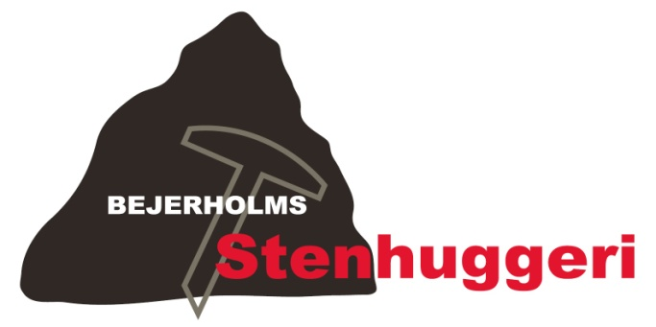
 |  |  |  |  |  | Bejerholms Stenhuggeri v/René Bejerholm Poulsen
 |  |  |  |  |  | Fægangen 8, 4220 Korsør, Tlf. 58 35 00 04
 |  |  |  |  |  | Nørre Allé 1, 4400 Kalundborg, Tlf. 42 76 00 04
 |  |  |  |  |  | Fax 58 35 00 33
 |  |  |  |  |  | bejerholm.stenhuggeri@hotmail.com
 |  |  |  |  |  | www.bejerholms-stenhuggeri.dk
 |  |  |  |  |  | CVR-NR: 32931898
 |  |  |  |  |  | Nordea - Reg. nr. 2190
 |  |  |  |  |  | Konto. 0754977361
Kundeinformation: |  |  |  |  | Ordrebekræftelse:
 |  |  |  |  | Dato: | 00-00-2013
 |  |  |  |  | Telefon:
 |  |  |  |  | Ordrenr.: | 14XX

Ny sten (nr.) |  | Afh. dato |  |  | Kirkegård:
Tilføjelse |  | Lev. dato |  |  | Afdeling:
Kiste / Urne |  | Fax dato |  |  | Række + Nr.:

 |  |  | Inskription

Plads til 1 / 2 / 3 navne |  |  |  | Skrifttype:

Antal: | Vare: |  |  |  |  | Pris:

 | Miljøafgift (2,5%)
 |  |  |  |  | Pris | -
 |  |  |  |  | Moms (25%) | -
 |  |  |  |  | Total | -

Bemærkninger:

